Прил №2_ТЗ
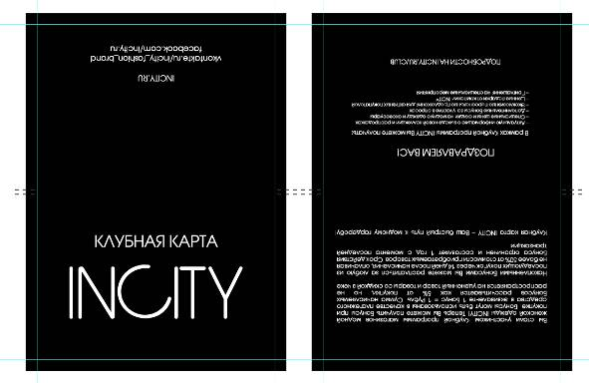
 | ТЕХНИЧЕСКОЕ ЗАДАНИЕ

 | Необходимо просчитать цены по каждому заданию.

 | Задание №1
 | Афишетки Sale
 | Формат А4
 | Бумага мелованная глянцевая, 150г
 | 4+4, стороны одинаковые
 | Тираж – 14400 шт.
 | Всего 18 видов афишеток
 | Каждого вида по 10 шт.
 | В пачке 180 шт.
 | 80 пачек
 | Макеты:

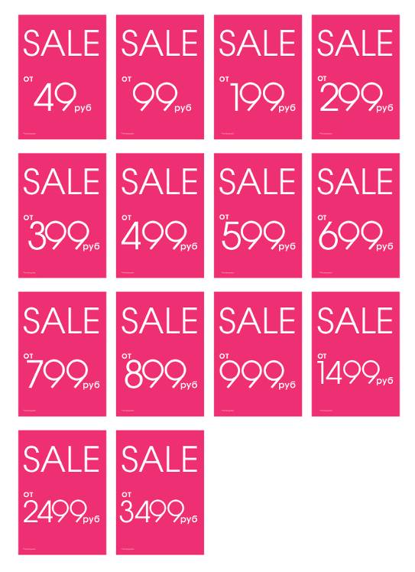

 | Задание №2
 | Афишетки Fashion Lunch
 | Формат А4
 | Бумага мелованная глянцевая, 150г
 | 4+4, стороны одинаковые
 | Тираж – 1000 шт.
 | Макет:

 | Задание №3
 | Листовки Look Book
 | Формат А3
 | Бумага мелованная глянцевая, 115г.
 | 4 фальца. Так как на jpg.
 | Тираж – 400 000 шт.
 | Важно чтобы обратная сторона была «вверх ногами», как на макете!!
 | Упаковка в пачку по 500 шт.
 | Макет:

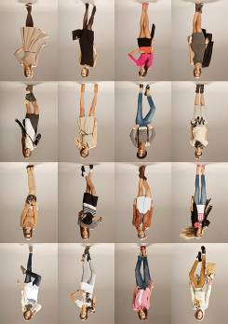

 | Задание №4
 | Анкета для клубных карт
 | Формат А4
 | Бумага мелованная матовая, 115 г
 | 2+0
 | Упаковка по 400 шт. в пачку.
 | Тираж – 1 000 000 шт.
 | Макет:

 | Задание №5
 | Конверт для клубных карт
 | Формат подложки в развернутом виде - А6
 | Бумага мелованная глянцевая, 300г
 | 4+4,стороны разные
 | Сплошной глянцевый лак 1+0, биг, прорези под карту.
 | Упаковка по 400 шт. в пачку.
 | Тираж – 1 000 000 шт.
 | Макет:

